Přiloha č.1 Tech.spec. a ceník
Příloha č.2 - Technická specifikace a ceník ke smlouvě 26/xxx/3062

"Obuv pro řidiče lehká textilní"

KZM | Název materiálu | Bližší specifikace | Počet v MJ | MJ | Cena za MJ bez DPH | CENA celkem bez DPH
1727543590000 | Obuv MOVA Ultra 01 ESD Black | Lehká pracovní obuv MOVA ULTRA O1 ESD - černá Obuv splňuje požadavky kategorie O1 na uzavřenou patní část, antistatické vlastnosti, absorbci energie v oblasti paty. Pohodlná konstrukce a prodyšné materiály pro celodenní komfort. Obuv obsahuje reflexní doplňky. Podešev je odolná uklouznutí dle standardu SR certifikovaná dle EN ISO 20345:20222 Schopnost podešve odolávat pohonným hmotám Límeček obsahuje výplň z polyureatanové pěny Rychleschnoucí svršek Možnost praní v pračce do 30 °C Dostupné ve velikostech 35-50 Kód výrobce: 1150030160 | 104 | KS |  | 0 Kč
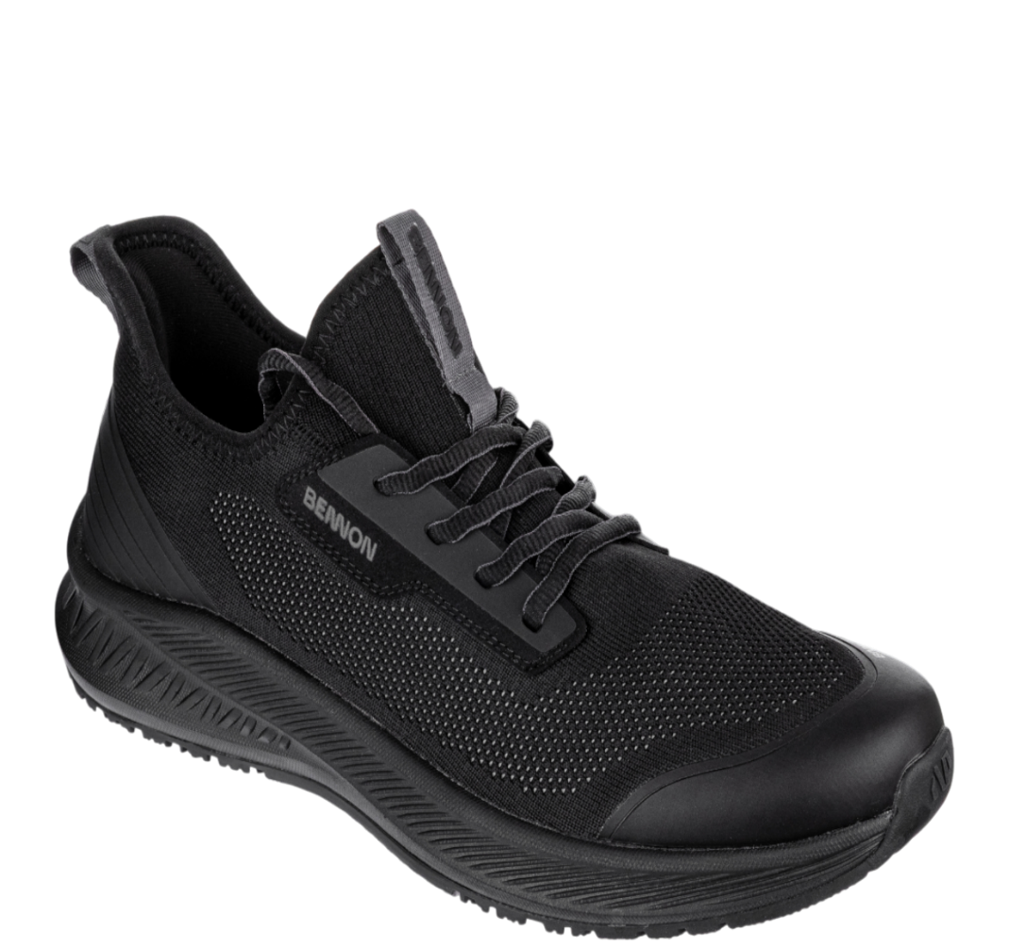
 |  |  |  |  | CENA CELKEM | 0 Kč

Dodání ve velikostech:
vel.37 - 2 ks
vel.38 - 2 ks
vel.39 - 5 ks
vel.41 - 15 ks
vel.42 - 20 ks
vel.43 - 20 ks
vel.44 - 12 ks
vel.45 - 12 ks
vel.46 - 6 ks
vel.47 - 6 ks
vel.48 - 3 ks
vel.49 - 1 ks

